상품제안서
코렐 셰프 디자인 IH 프라이팬 28cm | 상품코드: S45702

 |  |  |  |  |  |  | 02-713-8555 | www.synergygift.co.kr
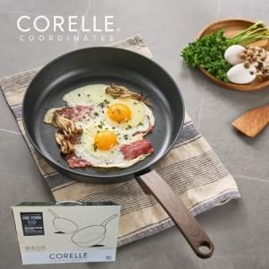

【상세/제작정보】

【인쇄/포장옵션】 | 스티커 / 포장불가능

【공급단가】 | 수량 | 20~ | 50~ | 100~ | 300~ | 1,000~
*VAT별도 | 단가 | 23,900원 | 22,400원 | 21,700원 | 20,800원 | 20,100원

【상품 URL】 | https://synergygift.co.kr:443/src/goods_detail.php?gdno=45702

